dbc放入键合托盘设备
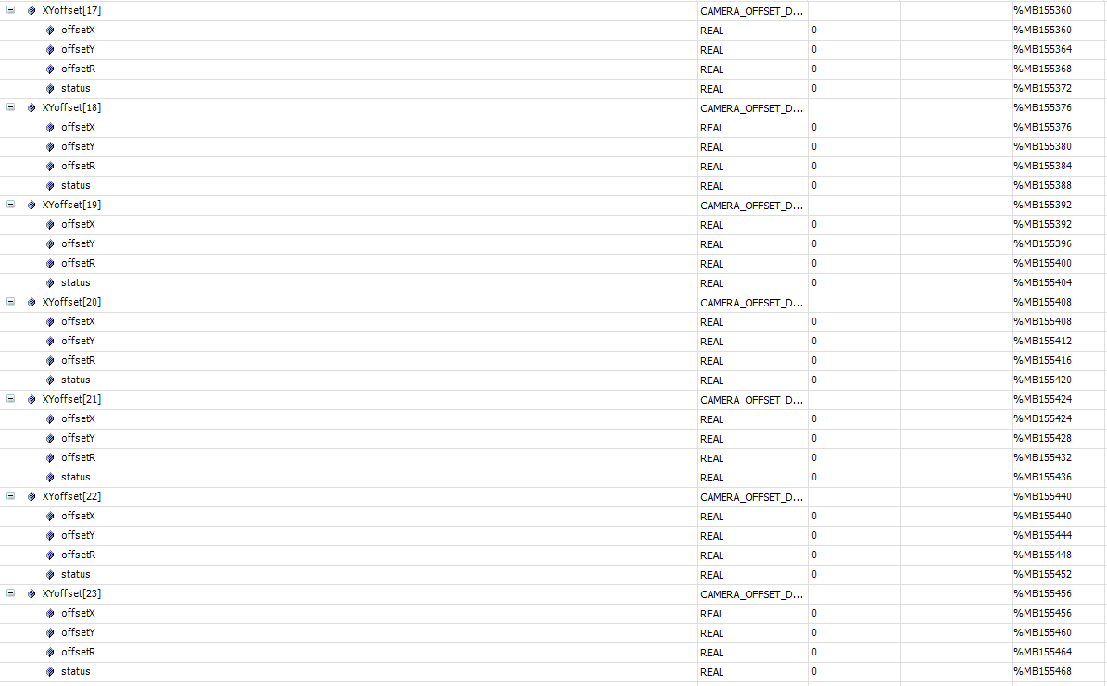
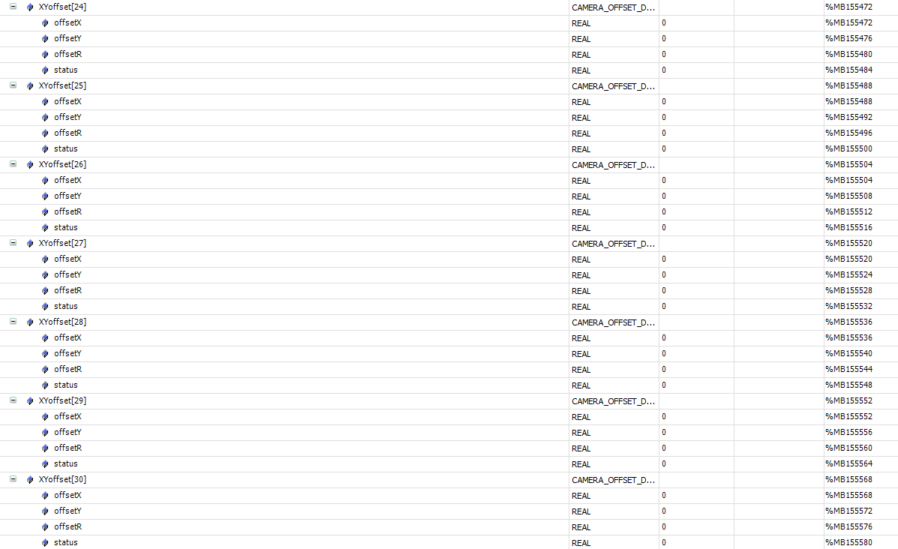
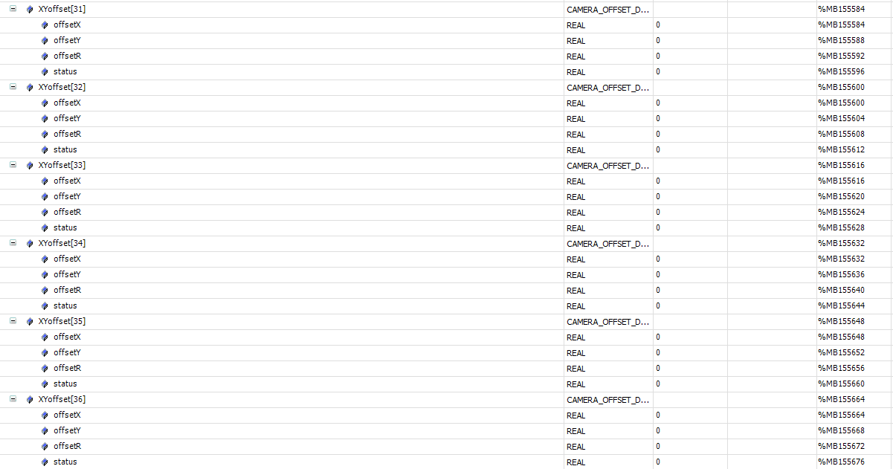
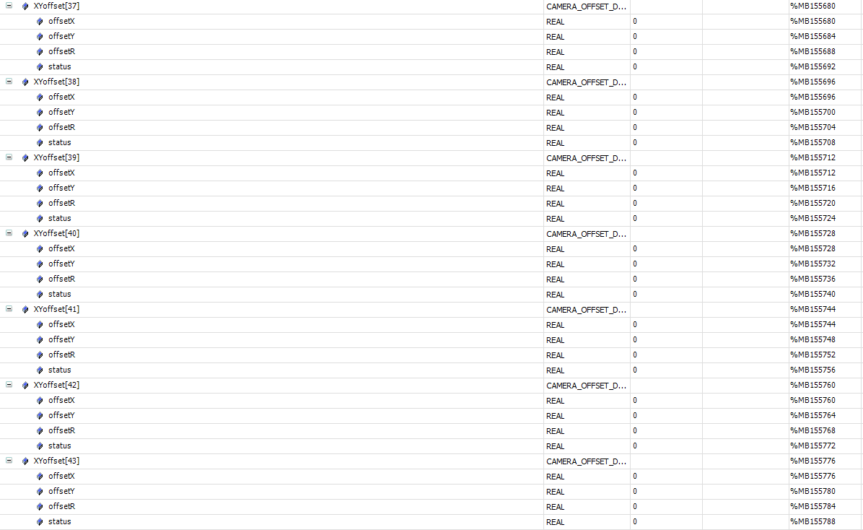
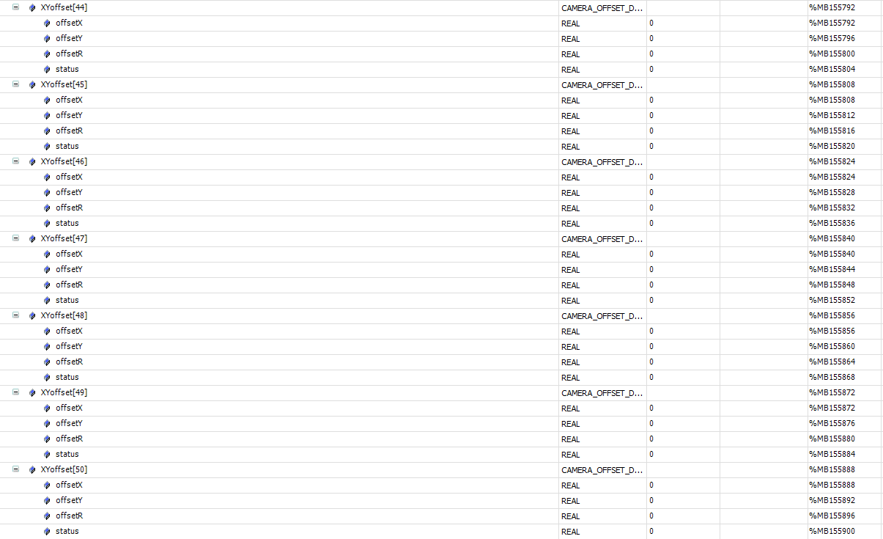
标签 | 描述 | 所属 | mes操作方式 | 类型 | 地址 | 值描述
心跳
 | MES 心跳 2s 更新一次 | mes | write | bool | 92
报警
 | 当运行状态是4alarm时读取报警代码 | plc | read | string[20] | 4
控制状态
 | 控制状态,本地模式 or MES控制模式 | plc | read | bool | 0.1 | True:本地模式 False:MES模式
运行状态
 | 当前运行状态 | plc | read | int | 2 | 1: Manual,手动模式 2: Auto,自动模式下停止状态 3: AutoRun,自动模式下运行状态 4: Alarm 5: ScheduleDown 6: Engineer
回流焊托盘进站信号
 | 键合托盘进站信号 | plc | read | int | 30
 | 读取键合托盘码 | plc | read | string[80] | 266
 | 写入托盘是否能进站 | mes | write | int | 348 | 1.可做 2.不可做 3.首件 4.尾料
 | 写入配方id | mes | write | int | 350
gap 是58，count 是24 | 写入所有的dbc状态 | mes | write | int | 352
 | 写入所有的回流焊载具码 | mes | write | string[80] | 354
 | 写入所有的dbc码 | mes | write | string[80] | 436
 | 写入所有的键合载具码 | mes | write | string[80] | 518
 | 写入所有此dbc所在的回流焊穴位 | mes | write | int | 600
 | 写入所有此dbc所在的键合托盘穴位 | mes | write | int | 602
 | mes反馈信号,plc监控到这个信号将plc信号清空 | mes | write | int | 184
键合托盘数据上传信号
 | 键合托盘数据上传信号 | plc | read | int | 62
 | 读取键合托盘的状态 | plc | read | int | 13678 | 1：ok，2：ng，3：empty
 | 读取键合托盘码 | plc | read | string[80] | 13680
gap 是258，count 是9 | 读取所有穴位的状态 | plc | read | int | 13762 | 1：ok，2：ng，3：empty
 | 读取所有穴位的dbc码 | plc | read | string[80] | 13846
 | mes反馈信号,plc监控到这个信号将plc信号清空 | mes | write | int | 216

